4 Tablica 2 - Graf 2
Tablica 2: Struktura članova OMF-a prema dobi i spolu |  |  |  |  |  |  |  |  |  |  |  |  |  |  |  |  |  | Ožujak 2018.
Table 2: Mandatory pension funds members age and sex structure |  |  |  |  |  |  |  |  |  |  |  |  |  |  |  |  |  | March 2018

 | Muškarci Male |  |  | Žene Female |  |  | Ukupno Total |  |  | Mjesečna promjena broja - muškarci Monthly change in number - Male |  |  | Mjesečna promjena broja - žene Monthly change in number - Female |  |  | Ukupna mjesečna promjena Total monthly change
Dob Age | Kategorije / Categories |  |  | Kategorije / Categories |  |  | Kategorije / Categories |  |  | Kategorije / Categories |  |  | Kategorije / Categories |  |  | Kategorije / Categories
 | A | B | C | A | B | C | A | B | C | A | B | C | A | B | C | A | B | C
≤ 18 | 7 | 2,530 | 6 | 3 | 1,719 | 4 | 10 | 4,249 | 10 | -3 | -72 | 1 | -1 | -149 | -1 | -28.57% | -4.94% | 0.00%
19 - 24 | 256 | 94,326 | 114 | 175 | 77,755 | 91 | 431 | 172,081 | 205 | 2 | -196 | 5 | 5 | -284 | 2 | 1.65% | -0.28% | 3.54%
25 - 29 | 421 | 120,406 | 67 | 296 | 113,278 | 93 | 717 | 233,684 | 160 | -3 | -181 | 0 | 4 | -390 | 1 | 0.14% | -0.24% | 0.63%
30 - 34 | 809 | 145,736 | 69 | 423 | 139,000 | 53 | 1,232 | 284,736 | 122 | 3 | -205 | 2 | -1 | -1 | -1 | 0.16% | -0.07% | 0.83%
35 - 39 | 859 | 155,744 | 70 | 385 | 147,081 | 80 | 1,244 | 302,825 | 150 | -5 | 65 | 1 | -3 | -45 | -2 | -0.64% | 0.01% | -0.66%
40 - 44 | 732 | 139,077 | 79 | 378 | 137,237 | 92 | 1,110 | 276,314 | 171 | 15 | 364 | -1 | -3 | 238 | 3 | 1.09% | 0.22% | 1.18%
45 - 49 | 515 | 116,250 | 107 | 257 | 122,639 | 96 | 772 | 238,889 | 203 | 5 | 410 | 0 | 10 | 173 | -2 | 1.98% | 0.24% | -0.98%
50 - 54 | 299 | 110,995 | 143 | 152 | 115,633 | 210 | 451 | 226,628 | 353 | 4 | -18 | -3 | 4 | 163 | -4 | 1.81% | 0.06% | -1.94%
55 - 59 | 5 | 51,130 | 250 | 0 | 40,164 | 7,476 | 5 | 91,294 | 7,726 | 5 | 1,339 | -2 | 0 | 1,815 | -311 |  | 3.58% | -3.89%
60 - 64 | 0 | 492 | 11,094 | 0 | 1 | 7,226 | 0 | 493 | 18,320 | 0 | 478 | -238 | 0 | 0 | 183 |  | 3186.67% | -0.30%
≥ 65 | 0 | 1 | 370 | 0 | 0 | 206 | 0 | 1 | 576 | 0 | 0 | 47 | 0 | 0 | 29 |  | 0.00% | 15.20%
Ukupno Total | 3,903 | 936,687 | 12,369 | 2,069 | 894,507 | 15,627 | 5,972 | 1,831,194 | 27,996 | 23 | 1,984 | -188 | 15 | 1,520 | -103 | 0.64% | 0.19% | -1.03%
Sveukupno Total | 952,959 |  |  | 912,203 |  |  | 1,865,162 |  |  | 1,819 |  |  | 1,432 |  |  | 0.17%
Izvor / Source: Regos

Grafikon 2: Dobna i spolna struktura članova OMF-a po kategorijama fondova (A, B i C) |  |  |  |  |  |  |  |  |  |  |  |  | Ožujak 2018.
Chart 2: OMF members age and sex structure by funds categories (A, B and C) |  |  |  |  |  |  |  |  |  |  |  |  | March 2018

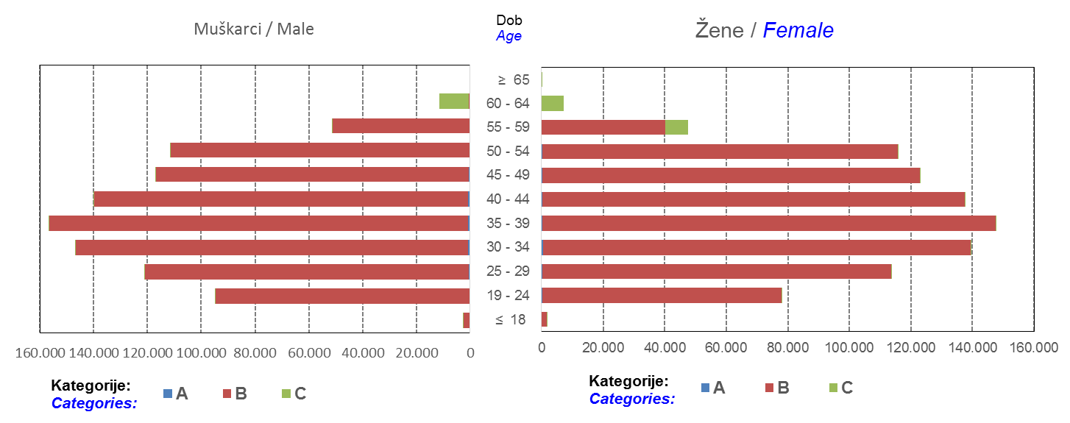

Izvor / Source: Regos
Sadržaj / Contents
 |  |  |  |  |  |  |  |  |  |  |  |  |  |  |  |  |  | stranica/page 4

10 Graf 5.1, 5.2, 5.3
Grafikon 5.1: Vrijednosti obračunskih jedinica OMF-ova kategorije A | Ožujak 2018.
Chart 5.1: Values of category A OMFs' units of account | March 2018
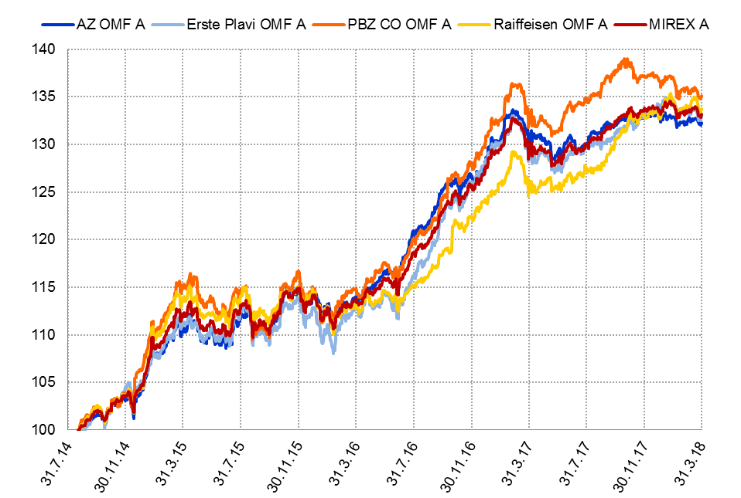

Izvor / Source: HANFA

Grafikon 5.2: Vrijednosti obračunskih jedinica OMF-ova kategorije B
Chart 5.2: Values of category B OMFs' units of account
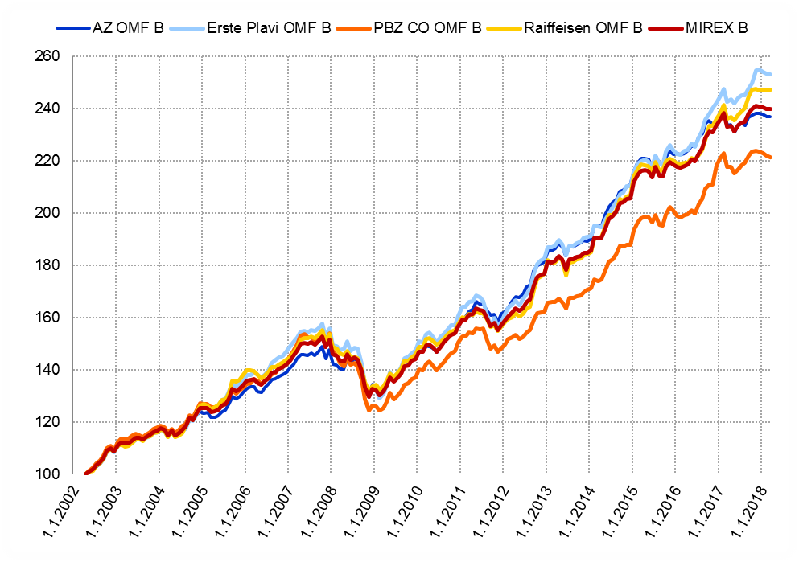

Izvor / Source: HANFA

Grafikon 5.3: Vrijednosti obračunskih jedinica OMF-ova kategorije C
Chart 5.3: Values of category C OMFs' units of account
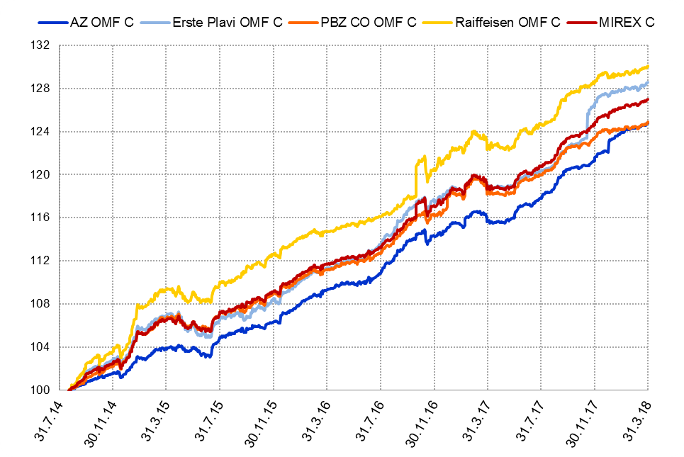

Izvor / Source: HANFA
Sadržaj / Contents
 | stranica / page 10

12 Tablica 13 - Graf 6
Tablica 13: Članstvo ODMF-ova1) |  |  |  |  |  |  |  |  | Ožujak 2018.
Table 13: ODMFs' Membership1) |  |  |  |  |  |  |  |  | March 2018

Članstvo / Membership | AZ benefit ODMF | AZ profit ODMF | Croatia osiguranje ODMF | Croatia osiguranje 1000 A ODMF | Croatia osiguranje 1000 C ODMF | Erste Plavi Expert ODMF | Erste Plavi Protect ODMF | Raiffeisen ODMF | Ukupno Total
Početak razdoblja Beginning of the period | 40,996 | 102,003 | 26,160 | 37 | 11 | 20,744 | 30,355 | 68,171 | 288,477
Udjel Share | 14.21% | 35.36% | 9.07% | 0.01% | 0.00% | 7.19% | 10.52% | 23.63% | 100.00%
Novi članovi New members | 884 | 428 | 291 | 15 | 15 | 139 | 689 | 876 | 3,337
Mirovina Retirement | 18 | 30 | 30 | 0 | 0 | 6 | 7 | 39 | 130
Smrt Death | 8 | 7 | 4 | 0 | 0 | 2 | 4 | 6 | 31
Ostalo Other | 310 | 171 | 2 | 0 | 0 | 32 | 186 | 162 | 863
Ukupan prestanak članstva Membership termination total | 336 | 208 | 36 | 0 | 0 | 40 | 197 | 207 | 1,024
Kraj razdoblja End of the period | 41,544 | 102,223 | 26,415 | 52 | 26 | 20,843 | 30,847 | 68,840 | 290,790
Udjel Share | 14.29% | 35.15% | 9.08% | 0.018% | 0.0089% | 7.17% | 10.61% | 23.67% | 100.00%
Izvor / Source: DMD-ovi / DMDs
1) Preliminarni podaci / Preliminary data

Grafikon 6: Udjel ODMFova u ukupnom broju članova |  |  |  |  |  |  |  |  | Ožujak 2018.
Chart 6: ODMFs' shares in total membership |  |  |  |  |  |  |  |  | March 2018
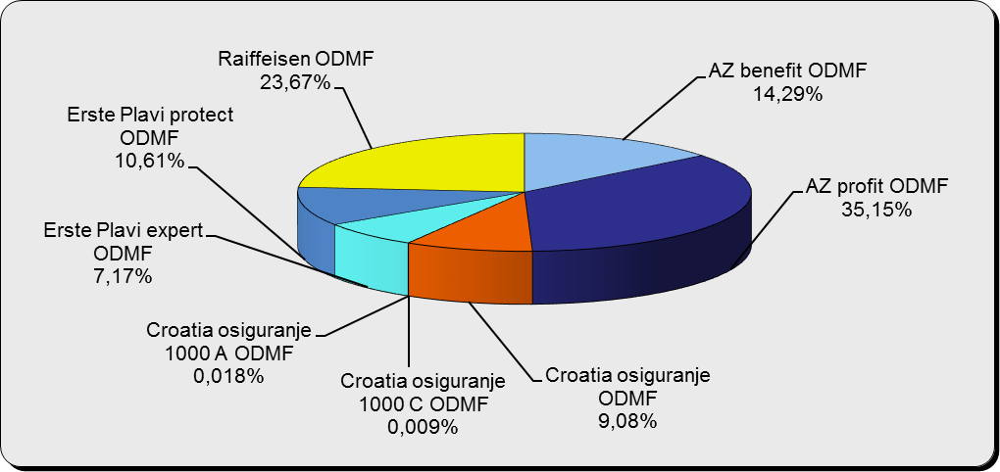

Izvor / Source: DMD-ovi / DMDs

Sadržaj / Contents

 |  |  |  |  |  |  |  |  | stranica / page 12

13 Tablica 14 - Graf 7
Tablica 14: Struktura članova ODMF-a prema dobi i spolu |  |  |  |  |  | KVARTALNI PODACI za: |  |  | PROSINAC 2017.
Table 14: Open voluntary pension funds members age and sex structure |  |  |  |  |  | QUARTERLY DATA for: |  |  | DECEMBER 2017

 |  | Prosinac 2017. |  |  | Rujan 2017. |  | Kvartalna promjena Quarterly change
 |  | December 2017 |  |  | September 2017 |  | Brojčana / In number |  | Relativna Relative
Dob Age | Muškarci Male | Žene Female | Ukupno Total | Muškarci Male | Žene Female | Ukupno Total | Muškarci Male | Žene Female | Ukupno Total
≤ 18 | 893 | 826 | 1,719 | 875 | 812 | 1,687 | 18 | 14 | 1.90%
19 - 24 | 4,091 | 2,417 | 6,508 | 3,938 | 2,396 | 6,334 | 153 | 21 | 2.75%
25 - 29 | 11,324 | 7,428 | 18,752 | 11,134 | 7,318 | 18,452 | 190 | 110 | 1.63%
30 - 34 | 19,456 | 14,225 | 33,681 | 18,858 | 13,846 | 32,704 | 598 | 379 | 2.99%
35 - 39 | 22,541 | 18,376 | 40,917 | 21,597 | 17,874 | 39,471 | 944 | 502 | 3.66%
40 - 44 | 21,814 | 19,944 | 41,758 | 20,650 | 18,905 | 39,555 | 1,164 | 1,039 | 5.57%
45 - 49 | 19,666 | 20,718 | 40,384 | 18,673 | 19,650 | 38,323 | 993 | 1,068 | 5.38%
50 - 59 | 30,841 | 33,614 | 64,455 | 28,932 | 31,640 | 60,572 | 1,909 | 1,974 | 6.41%
60 - 69 | 13,394 | 14,822 | 28,216 | 12,753 | 14,172 | 26,925 | 641 | 650 | 4.79%
70 - 84 | 3,622 | 5,165 | 8,787 | 3416 | 4888 | 8,304 | 206 | 277 | 5.82%
≥ 85 | 239 | 359 | 598 | 233 | 341 | 574 | 6 | 18 | 4.18%
Ukupno Total | 147,881 | 137,894 | 285,775 | 141,059 | 131,842 | 272,901 | 6,822 | 6,052 | 4.72%
Izvor / Source: DMD-ovi / DMDs

Grafikon 7: Dobna i spolna struktura članova ODMF-a na dan 31. prosinca 2017.
Chart 7: ODMF members age and sex structure as at 31 December 2017

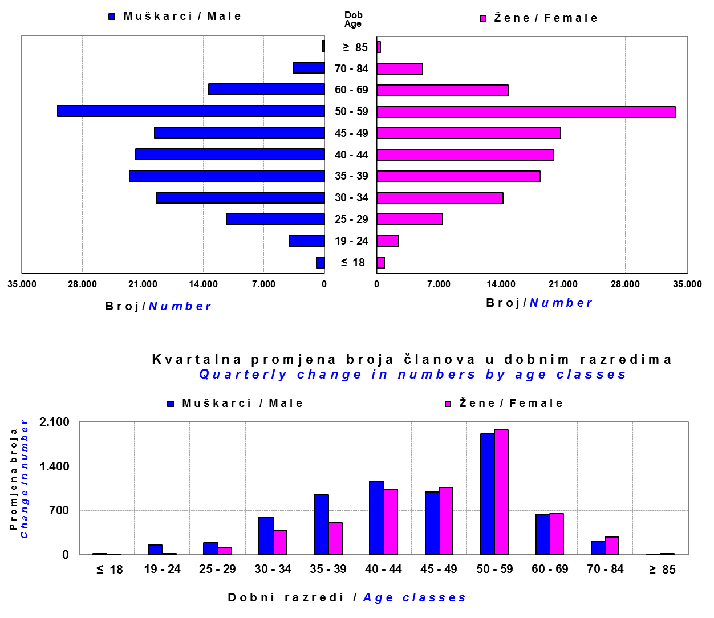

Izvor / Source: DMD-ovi / DMDs

Sadržaj / Contents

 |  |  |  |  |  |  |  |  | stranica/page 13

14 Tablica 15 - Graf 8
Tablica 15: Bruto mirovinski doprinosi uplaćeni ODMF-ovima1) |  |  |  |  | Ožujak 2018.
Table 15: Gross pension contributions paid to ODMFs1) |  |  |  |  | March 2018

 |  |  |  | u tisućama kuna / in thousand HRK
Otvoreni dobrovoljni mirovinski fond Open voluntary pension fund | Bruto mirovinski doprinosi / Gross pension contributions
 | Ožujak 2018. | Veljača 2018. | Mjesečna promjena | Sveukupno od početka djelovanja 2) | Prirast ukupnih bruto doprinosa u tekućem mjesecu
 | March 2018 | February 2018 | Monthly change | Grand total since the start of activity 2) | Total net contributions growth in current month
AZ benefit ODMF | 11,318 | 11,687 | -3.16% | 671,320 | 1.71%
AZ profit ODMF | 10,485 | 10,412 | 0.70% | 1,542,447 | 0.68%
Croatia osiguranje ODMF | 2,418 | 2,174 | 11.22% | 273,177 | 0.89%
Croatia osiguranje 1000 A ODMF | 66 | 7 | 888.73% | 253 | 35.33%
Croatia osiguranje 1000 C ODMF | 165 | 1 | 15982.21% | 249 | 195.14%
Erste Plavi Expert ODMF | 1,955 | 1,768 | 10.60% | 242,184 | 0.81%
Erste Plavi Protect ODMF | 4,239 | 4,197 | 0.98% | 232,075 | 1.86%
Raiffeisen ODMF | 9,563 | 8,954 | 6.81% | 1,282,566 | 0.75%
Ukupno / Total | 40,210 | 39,200 | 2.58% | 4,244,272 | 0.96%
Izvor / Source: DMD-ovi / DMDs
1) Bruto doprinosi jednaki su ukupno uplaćenim doprinosima članova dobrovoljnih mirovinskih fondova, prije odbitka naknade DMD-ova od uplaćenih doprinosa.
1) Gross contribution is a contribution paid in by members of a voluntary pension fund which includes DMDs' entry fee.
2) U ukupnim uplatama iskazana su i uplaćena sredstva državnog poticaja.
2) Total net contributions include state subsidies.

Grafikon 8: Mjesečna promjena bruto mirovinskih doprinosa uplaćenih ODMF-ovima |  |  |  |  | Ožujak 2018.
Chart 8: Monthly change of gross pension contributions paid to ODMFs |  |  |  |  | March 2018
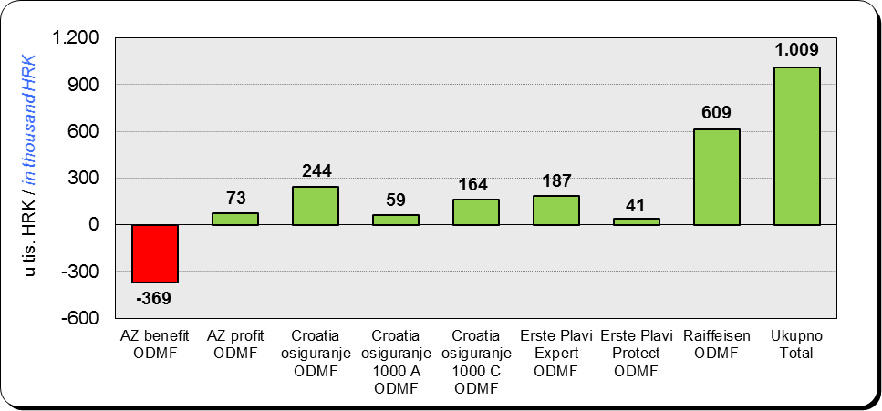

Izvor / Source: DMD-ovi / DMDs

Sadržaj / Contents

 |  |  |  |  | stranica / page 14

15 Tablica 16 - Graf 9,10
Tablica 16: Neto imovina ODMF-ova |  |  |  |  |  | Ožujak 2018.
Table 16: ODMFs' net assets |  |  |  |  |  | March 2018

 |  |  |  |  |  | u tisućama kuna / in thousand HRK
Naziv fonda Fund name | Neto imovina / Net assets
 | Ožujak 2018. |  | Veljača 2018. |  | Promjena
 | March 2018 |  | February 2018 |  | Change
 | Iznos | Udjel | Iznos | Udjel | U iznosu | Relativna
 | Amount | Share | Amount | Share | Amount | Relative
AZ benefit ODMF | 556,420 | 14.19% | 551,676 | 14.11% | 4,744 | 0.86%
AZ profit ODMF | 1,508,771 | 38.47% | 1,508,444 | 38.57% | 328 | 0.02%
Croatia osiguranje ODMF | 217,818 | 5.55% | 217,129 | 5.55% | 689 | 0.32%
Croatia osiguranje 1000 A ODMF | 226 | 0.006% | 167 | 0.004% | 59 | 35.62%
Croatia osiguranje 1000 C ODMF | 238 | 0.006% | 79 | 0.002% | 158 | 200.10%
Erste Plavi Expert ODMF | 248,252 | 6.33% | 248,616 | 6.36% | -364 | -0.15%
Erste Plavi Protect ODMF | 197,748 | 5.04% | 195,839 | 5.01% | 1,909 | 0.97%
Raiffeisen ODMF | 1,192,177 | 30.40% | 1,188,827 | 30.40% | 3,350 | 0.28%
Ukupno / Total | 3,921,650 | 100.00% | 3,910,776 | 100.00% | 10,874 | 0.28%
Izvor /Source: HANFA

Grafikon 9: Udjeli pojedinih ODMF-ova u ukupnoj neto imovini |  |  |  |  |  | Ožujak 2018.
Chart 9: ODMFs' shares in total net assets |  |  |  |  |  | March 2018

Izvor /Source: HANFA

Grafikon 10: Mjesečna promjena neto imovine ODMF-ova |  |  |  |  |  | Ožujak 2018.
Chart 10: ODMFs net assets monthly change |  |  |  |  |  | March 2018
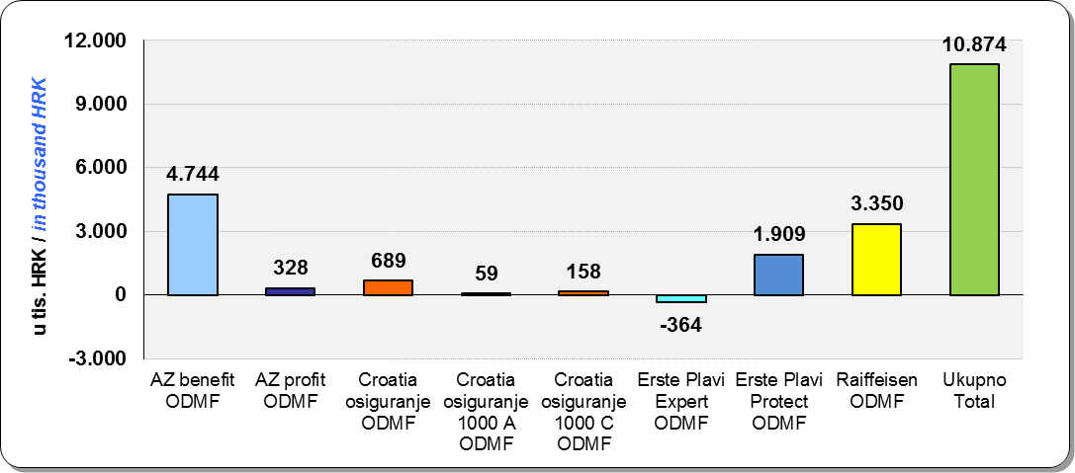

Izvor /Source: HANFA

Sadržaj / Contents
 |  |  |  |  |  | stranica / page 15

19 Tablica 20 - Graf 11
Tablica 20: Struktura članova ZDMF- ova prema dobi i spolu |  |  |  |  |  | KVARTALNI PODACI za: |  |  | PROSINAC 2017.
Table 20: Closed voluntary pension funds members age and sex structure |  |  |  |  |  | QUARTERLY DATA for: |  |  | DECEMBER 2017
...
 |  | Prosinac 2017. |  |  | Rujan 2017. |  | Kvartalna promjena Quarterly change
60 - 69 | 1,441 | 762 | 2,203 | 1,410 | 723 | 2,133 | 31 | 39 | 3.28%
70 - 84 | 109 | 26 | 135 | 107 | 25 | 132 | 2 | 1 | 2.27%
≥ 85 | 1 | 3 | 4 | 1 | 3 | 4 | 0 | 0 | 0.00%
Ukupno Total | 16,015 | 14,394 | 30,409 | 15,731 | 14,119 | 29,850 | 284 | 275 | 1.87%
Izvor / Source: DMD-ovi / DMDs

Grafikon 11: Dobna i spolna struktura članova ZDMF- ova na dan 31. prosinca 2017.
Chart 11: ZDMF members age and sex structure as at 31 December 2017

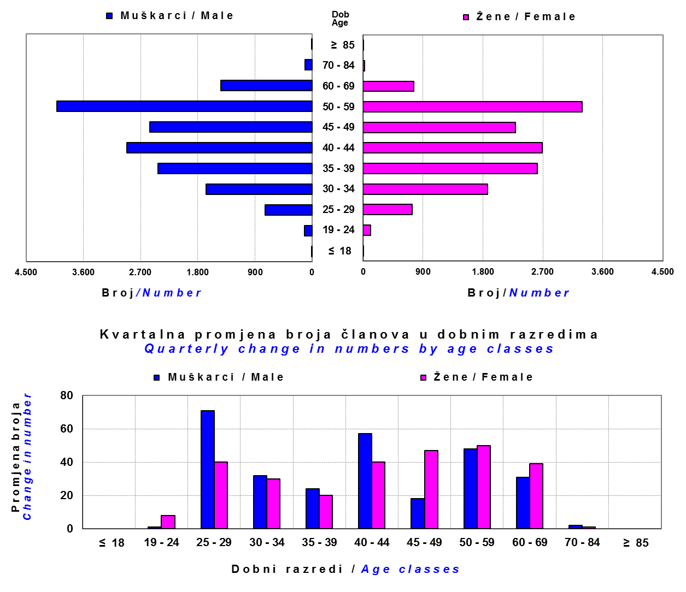

Izvor / Source: DMD-ovi / DMDs

Sadržaj / Contents

 |  |  |  |  |  |  |  |  | stranica / page 19

20 Tablica 21 - Graf 12
...
Dobrovoljno mirovinsko društvo Voluntary pension fund management company | Zatvoreni dobrovoljni mirovinski fond Closed voluntary pension fund | Cijene udjela ZDMF-ova ZDMFs' unit prices | Prinosi ZDMF-ova / ZDMFs' rates of return
Izvor / Source: HANFA

Grafikon 12: Mjesečni prinosi ZDMF-ova |  |  |  | Ožujak 2018.
Chart 12: ZDMF monthly rates of return |  |  |  | March 2018
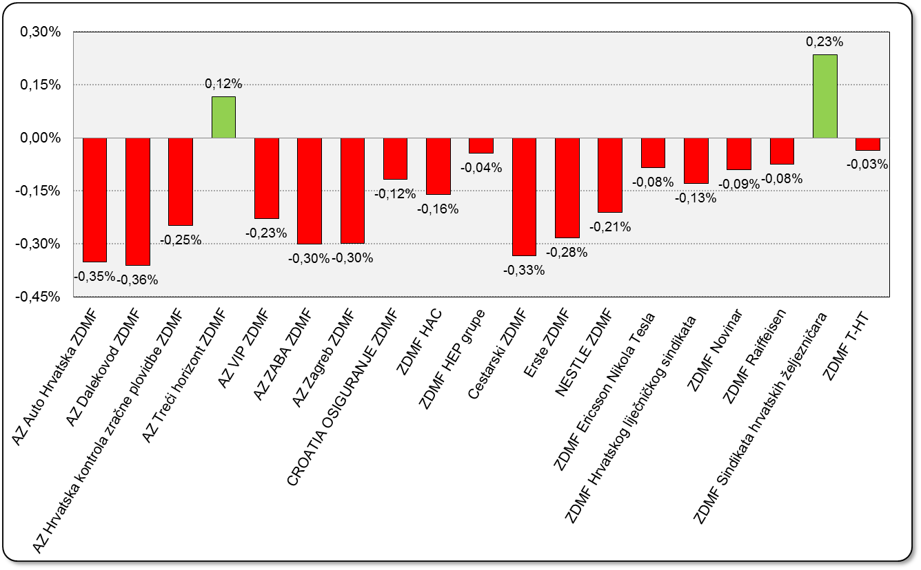

Izvor / Source: HANFA

Sadržaj / Contents

 |  |  |  | stranica / page 20

21 Tablica 22,23 - Graf 13,14
...
 |  |  | Izvor / Source: HANFA

Tablica 23: Broj korisnika i broj ugovora u zadnjih godinu dana |  |  | Grafikon 14: Broj korisnika i broj ugovora u zadnjih godinu dana | Kvartalni podaci Quarterly data
Table 23: Number of pensioners and contracts over the past year |  |  | Chart 14: Number of pensioners and contracts over the past year
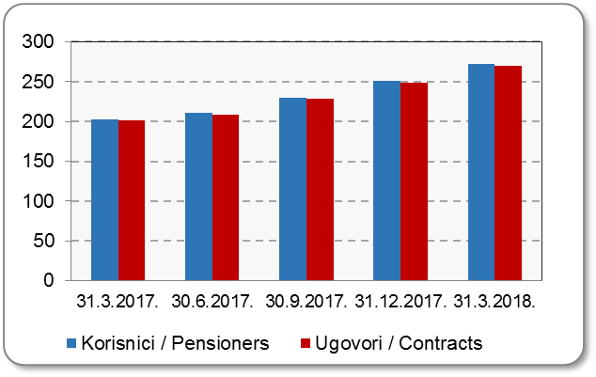
Mjesec Month | Korisnici Pensioners | Ugovori Contracts
31.3.2017. | 203 | 201
30.6.2017. | 211 | 209
30.9.2017. | 230 | 228
31.12.2017. | 251 | 249
31.3.2018. | 272 | 270
Izvor / Source: HANFA

 |  |  | Izvor / Source: HANFA

Sadržaj / Contents
...

22 Tablica 24,25 - Graf 15,16
...
 |  |  | Izvor / Source: HANFA

Tablica 25: Broj korisnika i broj ugovora u zadnjih godinu dana |  |  | Grafikon 16: Broj korisnika i broj ugovora u zadnjih godinu dana | Kvartalni podaci Quarterly data
Table 25: Number of pensioners and contracts over the past year |  |  | Chart 16: Number of pensioners and contracts over the past year
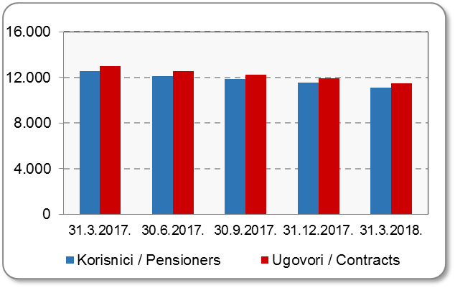
Mjesec Month | Korisnici Pensioners | Ugovori Contracts
31.3.2017. | 12,522 | 12,981
30.6.2017. | 12,098 | 12,525
30.9.2017. | 11,842 | 12,255
31.12.2017. | 11,521 | 11,909
31.3.2018. | 11,104 | 11,464
Izvor / Source: HANFA

 |  |  | Izvor / Source: HANFA

Sadržaj / Contents
...

24 Tablica 27 - Graf 17
...
 | * u tisućama kuna / in thousand HRK
24 | Tontine Tontine | - | - | - | -
25 | Osiguranje s kapitalizacijom isplate Assurance with paid-up sum assured | - | - | - | -
 | UKUPNO (neživotna osiguranja, vrste 01 - 18) TOTAL (non-life insurance, lines 01 -18) | 2,140,947 | 1,899,582 | 966,425 | 811,965
 | UKUPNO (životna osiguranja, vrste 19 - 25) TOTAL (life assurance 19 - 25) | 1,489,120 | 874,417 | 16,848 | 616,833
 | UKUPNO / TOTAL | 3,630,067 | 2,773,999 | 983,273 | 1,428,798
Izvor / Source: HANFA

Grafikon 17: Udio bruto zaračunate premije po vrstama osiguranja
Chart 17: Gross Written Premium by Line of Insurance

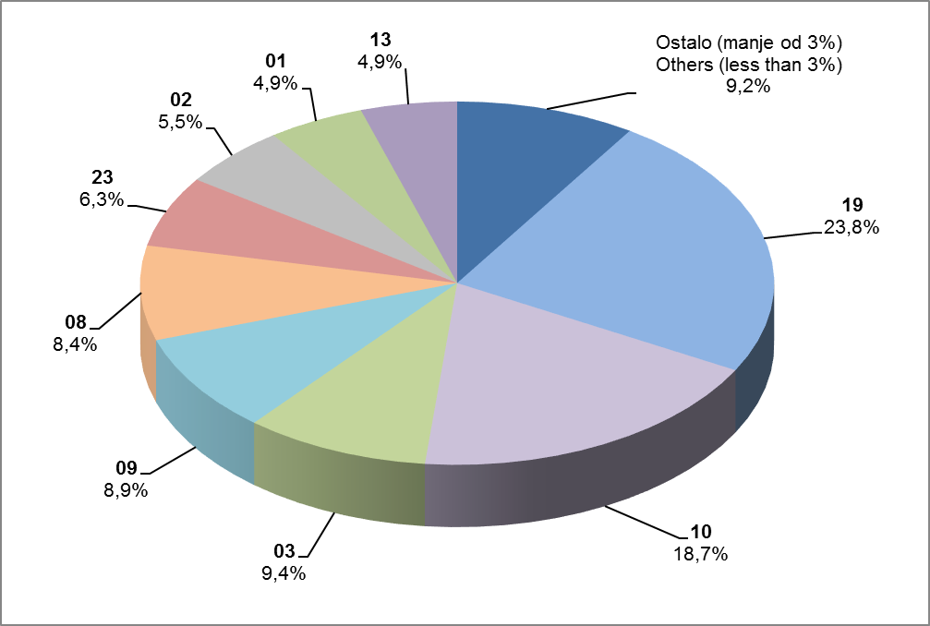

Izvor / Source: HANFA

Sadržaj / Contents
...

25 Graf 18
Grafikon 18: Udio zaračunate bruto premije i likvidiranih šteta po društvima za osiguranje po vrstama osiguranja za period od 1. siječnja do 31. ožujka 2018.
Chart 18: Share of written premium and claims settled per line of insurances for the period 1 January - 31 March 2018
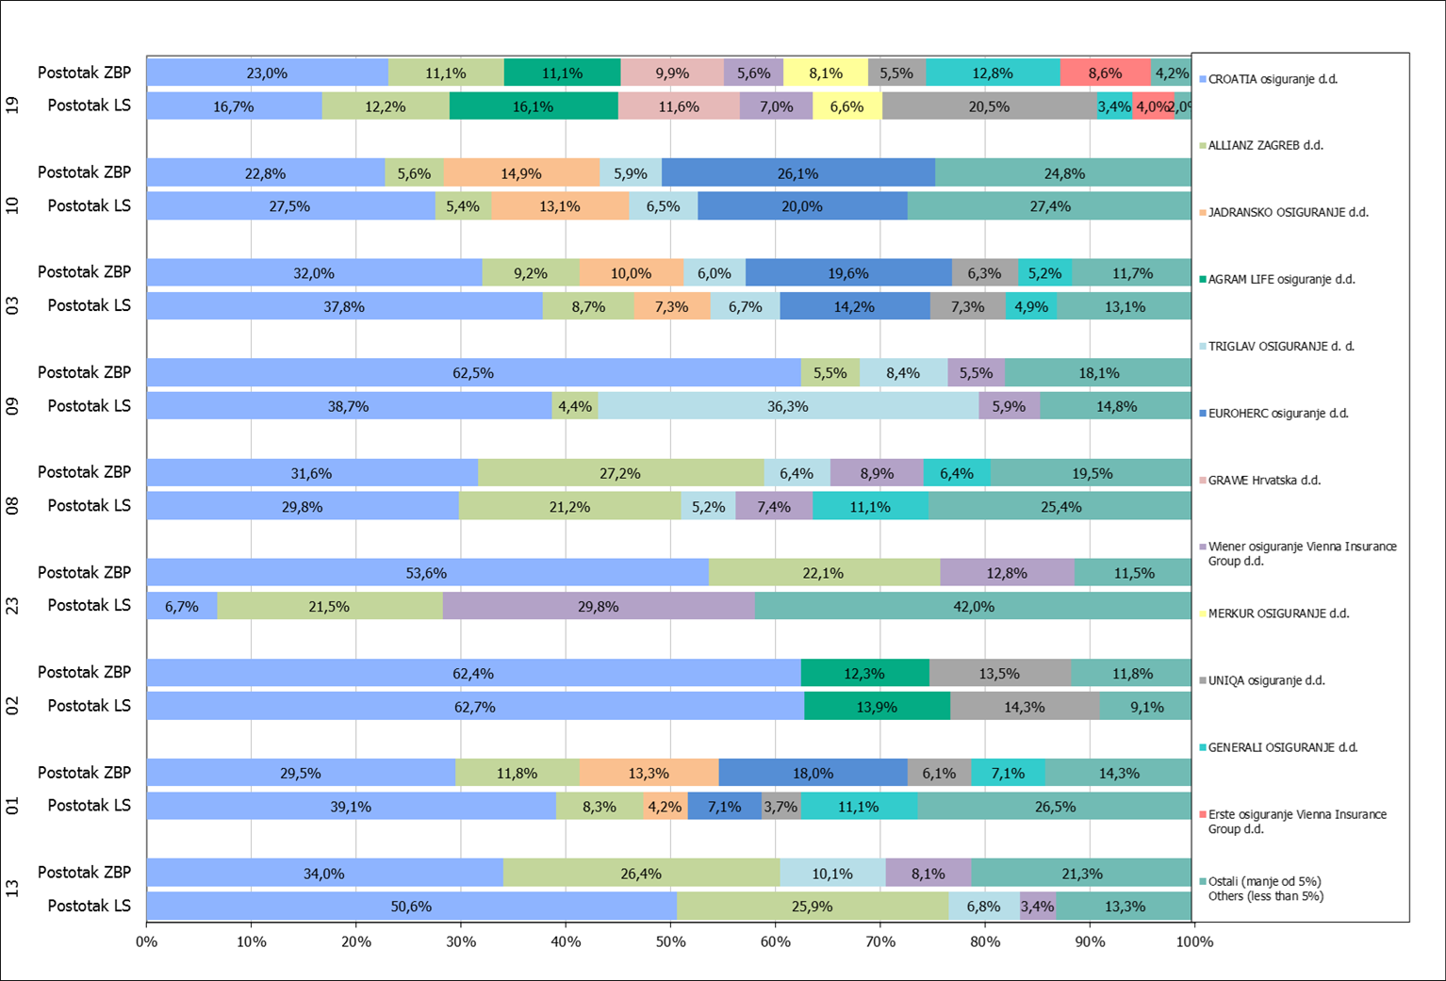

Izvor / Source: HANFA

Napomena: Grafikon prikazuje društva za osiguranje sa zaračunatom bruto premijom većom od 5% ukupne zaračunate bruto premije u promatranoj vrsti osiguranja.
Grafikon prikazuje samo vrste osiguranja sa zaračunatom bruto premijom većom od 3% ukupne zaračunate bruto premije tržišta osiguranja u RH.
Kratice ZBP i LŠ redom predstavljaju zaračunatu bruto premijiu i likvidirane štete

Note:The chart represents insurance companies with written premium greater then 5% of total written premium of the presented line of insurance.
Chart represents lines of insurance with written premium greater then 3% of total written premium of Croatian insurance market.
Abbreviations ZBP and LŠ stands for written premium and claims settled respectively.

Vrste osiguranja / line of insurance:
...

